Trabajo 17
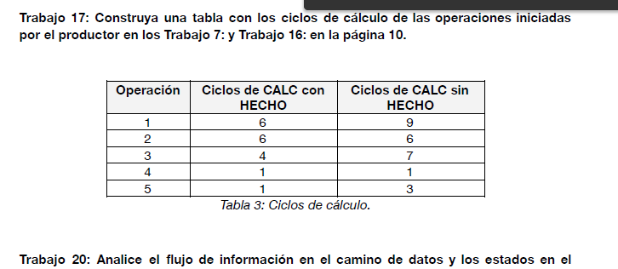

Operación | Ciclos de CALC con HECHO | Ciclos de CALC sin HECHO
1 | 6 | 9
2 | 6 | 6
3 | 4 | 7
4 | 1 | 1
5 | 1 | 3

Trabajo 34
MCD(21,12)
ciclo | estado | reg_a | reg_b | menor | mux_ini_a | mux_ini_b | mxa | sub | cero
0 | ESP | X | X | X | 21 | 12 | X | X | 0
1 | CALC | 21 | 12 | 0 | 9 | 21 | 9 | 9 | 0
2 | CALC | 9 | 12 | 1 | 12 | 9 | 12 | -3 | 0
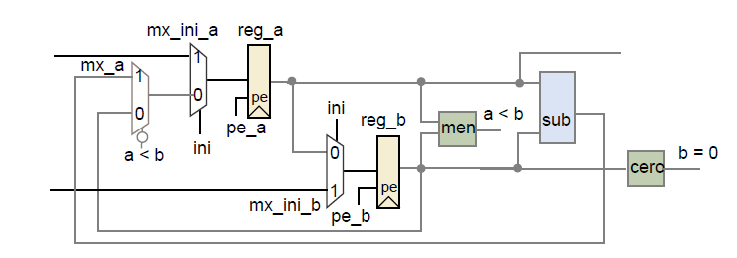
3 | CALC | 12 | 9 | 0 | 3 | 12 | 3 | 3 | 0
4 | CALC | 3 | 9 | 1 | 9 | 3 | 9 | -6 | 0
5 | CALC | 9 | 3 | 0 | 6 | 9 | 6 | 6 | 0
6 | CALC | 6 | 3 | 0 | 3 | 3 | 3 | 3 | 0
7 | CALC | 3 | 3 | 0 | 0 | 3 | 0 | 0 | 0
8 | CALC | 0 | 3 | 1 | 3 | 0 | 3 | -3 | 0
9 | HECHO | 3 | 0 | 0 | 3 | 0 | 3 | 3 | 1

MCD(0,8)
ciclo | estado | reg_a | reg_b | menor | mux_ini_a | mux_ini_b | mxa | sub | cero
0 | ESP | X | X | X | 0 | 8 | X | X | 0
1 | CALC | 0 | 8 | 1 | 8 | 0 | 8 | -8 | 0
2 | HECHO | 8 | 0 | 0 | 8 | 0 | 8 | 8 | 1

MCD(7,0)
ciclo | estado | reg_a | reg_b | menor | mux_ini_a | mux_ini_b | mxa | sub | cero
0 | ESP | X | X | X | 7 | 0 | X | X | 0
1 | HECHO | 7 | 0 | 0 | 0 | 0 | 7 | 7 | 1

Trabajo 37
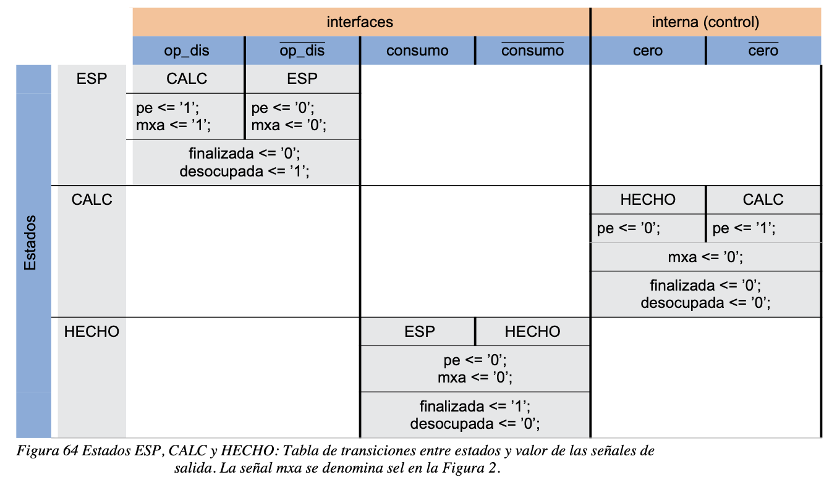
Estado Actual |  | ! Op_dis | op_dis | ! igualcero |  | igualcero | ! consumo | consumo
 |  |  |  | ! menor | menor
ESP | Próximo estado: | ESP | CALC
 | Salidas: | ini: 0 | ini: 1
 |  | pe_a: 0 | pe_a: 1
 |  | pe_b: 0 | pe_b: 1
 |  | finalizada: 0
 |  | descoupada: 1
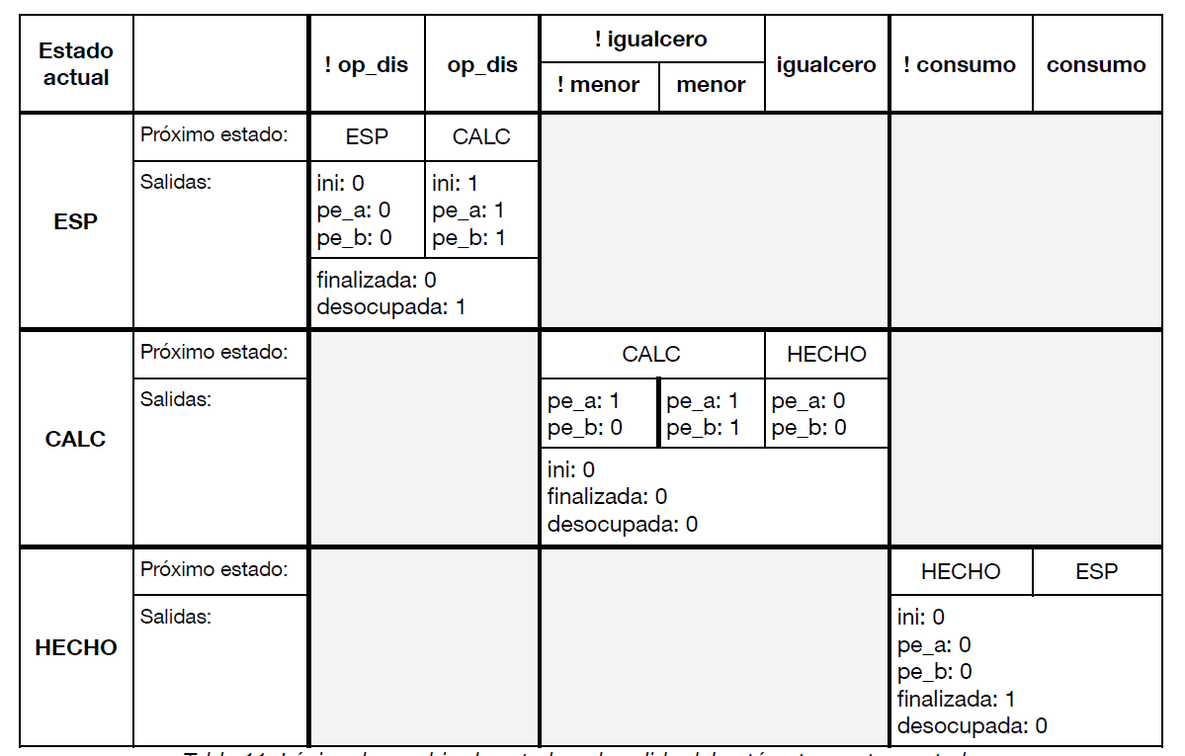
Calc | Próximo estad: |  |  | Calc |  | Hecho
 | Salidas: |  |  | pe_a: 1 | pe_a: 1 | pe_a: 0
 |  |  |  | pe_b: 0 | pe_b: 1 | pe_b: 0
 |  |  |  | ini: 0
 |  |  |  | finalizada: 0
 |  |  |  | desocupada: 0
Hecho | Próximo estado: |  |  |  |  |  | HECHO | ESP
 | Salidas: |  |  |  |  |  | ini: 0
 |  |  |  |  |  |  | pe_a: 0
 |  |  |  |  |  |  | pe_b: 0
 |  |  |  |  |  |  | finalizada: 1
 |  |  |  |  |  |  | desocupada: 0

Trabajo 48
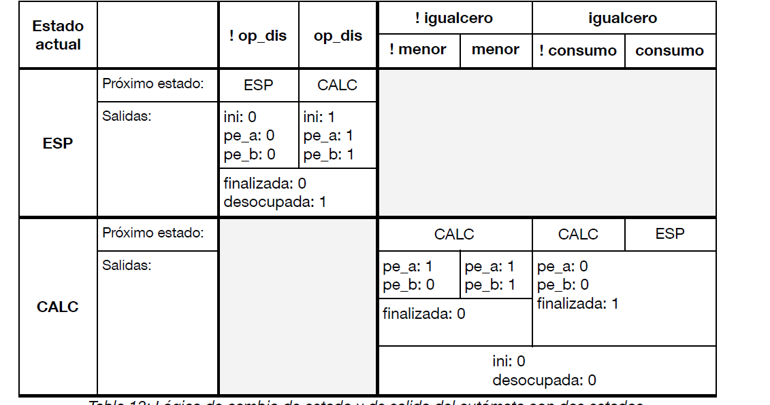

Estado Actual |  | ! Op_dis | op_dis | ! igualcero |  | igualcero
 |  |  |  | ! menor | menor | ! consumo | consumo
ESP | Próximo estado: | ESP | CALC
 | Salidas: | ini: 0 | ini: 1
 |  | pe_a: 0 | pe_a: 1
 |  | pe_b: 0 | pe_b: 1
 |  | finalizada: 0
 |  | descoupada: 1
Calc | Próximo estad: |  |  | CALC |  | CALC | ESP
 | Salidas: |  |  | pe_a: 1 | pe_a : 1 | pe_a: 0
 |  |  |  | pe_b: 0 | pe_b: 1 | pe_b: 0
 |  |  |  | finalizada : 0 |  | finalizada : 1
 |  |  |  | ini: 0
 |  |  |  | desocupada: 0

Trabajo 55
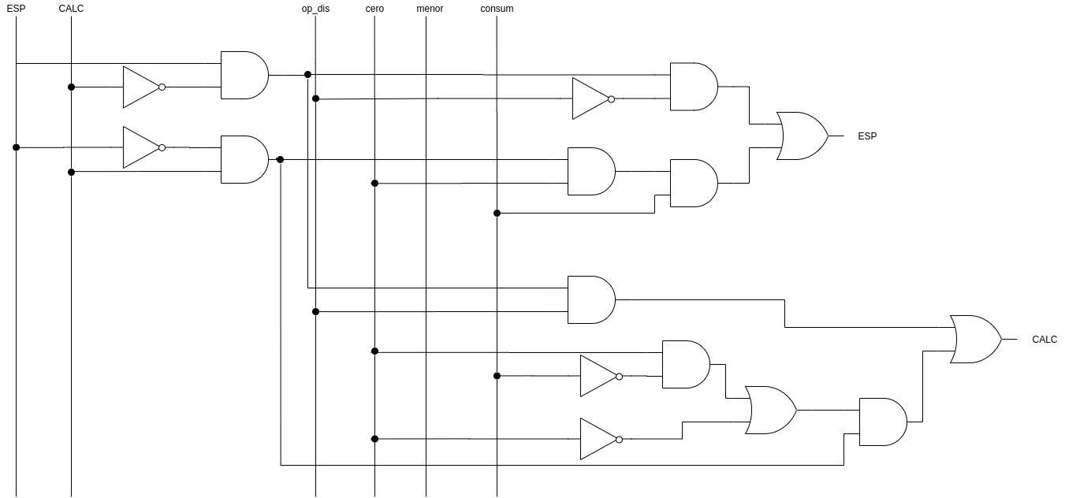

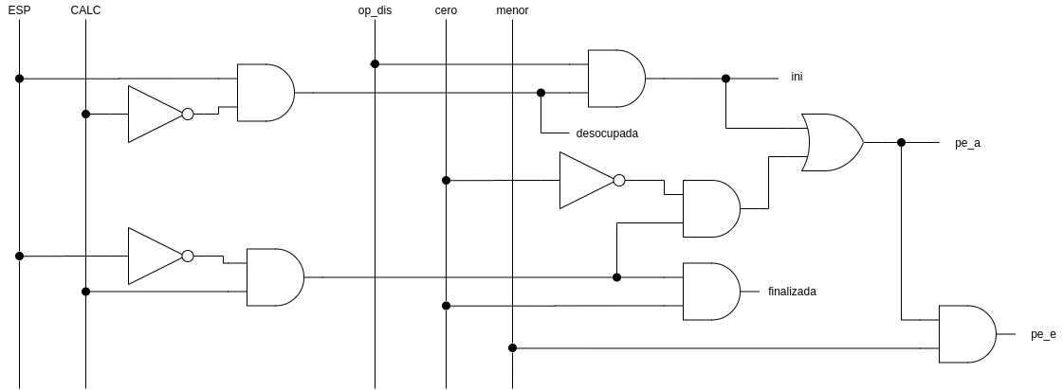

Trabajo 60
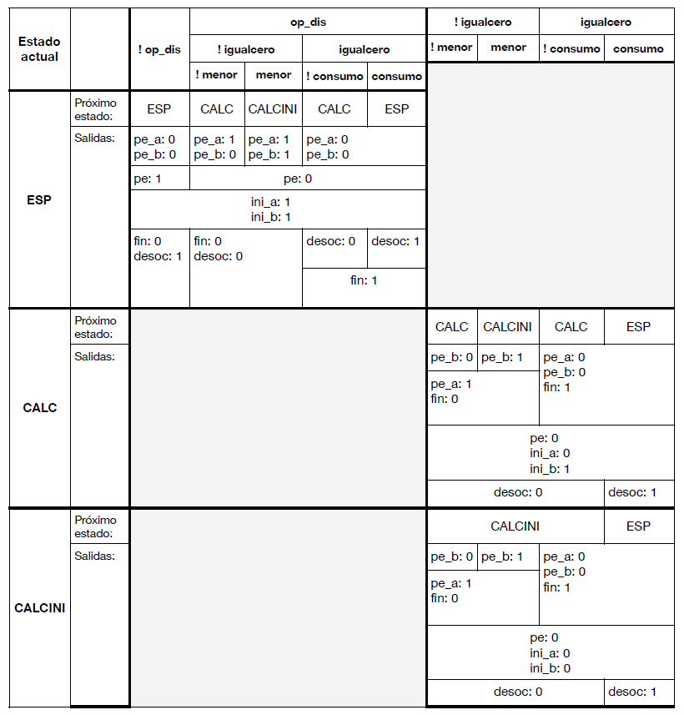

Estado Actual |  | ! op_dis | op_dis |  |  |  | ! igualcero |  | igualcero
 |  |  | !igualcero |  | igualcero |  | ! menor | menor | ! consumo | consumo
 |  |  | !menor | menor | !consumo | consumo
ESP | Próximo estado: | ESP | CALC | CALCINI | CALC | CALCINI
 |  | pe_a: 0 | pe_a: 1 | pe_a: 1 | pe_a: 0
 |  | pe_b: 0 | pe_b: 0 | pe_b: 1 | pe_b: 0
 |  | pe: 1 | pe: 0
 |  | ini_a: 1
 |  | ini_b: 1
 |  | fin: 0 | fin:0 |  | desoc: 0 | desoc: 1
 |  | desoc: 1 | desoc: 0 |  | fin: 1
CALC | Próximo estad: |  |  |  |  |  | CALC | CALCINI | CALC | ESP
 | Salidas: |  |  |  |  |  | pe_b: 0 | pe_b : 1 | pe_a: 0
 |  |  |  |  |  |  | pe_a: 0 |  | pe_b: 0
 |  |  |  |  |  |  | finalizada: 0 |  | finalizada : 1
 |  |  |  |  |  |  | pe: 0
 |  |  |  |  |  |  | ini_a: 0
 |  |  |  |  |  |  | ini_b: 0
 |  |  |  |  |  |  | desocupada: 0 |  |  | desocupada: 1
CALCINI | Próximo estad: |  |  |  |  |  | CALCINI |  |  | ESP
 | Salidas: |  |  |  |  |  | pe_b: 0 | pe_b : 1 | pe_a: 0
 |  |  |  |  |  |  | pe_a: 0 |  | pe_b: 0
 |  |  |  |  |  |  | finalizada: 0 |  | finalizada : 1
 |  |  |  |  |  |  | pe: 0
 |  |  |  |  |  |  | ini_a: 0
 |  |  |  |  |  |  | ini_b: 0
 |  |  |  |  |  |  | desocupada: 0 |  |  | desocupada: 1

